Elektro
A
B
C
D
5
 |  |  |  | A | 1 |  |  | 1 | Elektrolisis Larutan Na₂SO₄ |  |  |  |  |  | 0 |  |  |  |  |  |  |  |  |  |  | A | K
 |  |  |  | B | 2 |  |  | 2 |  |  |  |  |  |  |  |  |  | 0 |  |  |  |  |  | Cl2 | 0
 |  |  |  | C | 1 |  |  | 1 |  |  |  |  |  |  |  |  |  | 0 |  |  |  | HF | NaCl | H2 | o
 |  |  |  | D | 5 |  |  | 5 |  |  |  |  |  |  |  |  |  | 0 |  |  |  | H₂SO₄ | MgCl₂ | O2 | 0
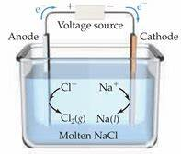
 |  |  |  |  |  |  | 5 | 5 |  |  |  |  |  |  |  |  |  | 0 |  |  |  | H₂O | CrCl₃ | Cu2+ | *
 |  | 6 | 6) Prosedur Kerja di Laboratorium |  |  |  |  |  |  |  |  |  |  |  |  |  |  | 0 |  |  |  | KI | ZnCl₂ | L | D
3. Buatlah LKPD berdasarkan tayangan pada Video
4. Lengkapi LKPD dengan hasil pengamatan & pembahasan
2. Pilihlah percobaan (KI, H2SO4, CuSO4, NaCl, atau Penyepuhan)
1. Klik Tombol VIDEO
 |  | 6 |  |  |  |  |  |  |  |  |  |  |  |  |  |  |  | 0 |  |  |  | Na₂SO₄ | MgO
 |  | 6 |  |  |  |  |  |  |  |  |  |  |  |  |  | VIDEO |  | 0 |  |  |  | NaOH | Ag₂O
LATIHAN
 | 1 |  |  |  |  |  |  |  |  |  | 1.00 |  |  |  |  | START |  | 0 |  |  |  | CuCl₂ | CdO
START
 | FALSE |  |  |  |  |  |  |  |  |  | 1.00 |  | TRUE |  |  |  |  | 0 |  |  |  | CuSO₄ | Al₂O₃ | Cl2
 | 5 |  |  |  |  |  |  |  |  |  | 10.00 |  | FALSE |  |  |  |  |  |  |  |  | Cu(OH)₂ | ZnO
Klik di bawah ini
 |  |  |  |  |  |  |  |  |  |  | 7,200 |  | 1 |  |  |  |  |  | ANODA | SAMPEL
 |  | 0 |  |  |  |  |  |  |  |  | 273 |  |  |  |  |  | 72000 |  | C |  | x | Na₂SO₄
 | FALSE |  |  |  |  |  |  |  |  |  | 1.0 |  |  |  |  |  |  |  | Au |  | x
VIDEO
KI
H₂SO₄
CuSO₄
NaCl
Penyepuhan
 | FALSE | 0 |  |  |  |  |  |  |  |  |  |  |  |  |  |  |  |  | Pt |  | x |  |  | H2
 | FALSE |  |  |  |  |  |  |  |  | TRUE |  |  |  |  |  |  |  |  |  |  | x | H2(g)
E
 |  |  |  |  |  |  |  |  |  |  |  |  |  |  |  |  | KI |  |  |  | H2(g) | O2(g)
F
 |  | 0 | FALSE |  |  | FALSE |  |  |  |  | E | FALSE |  |  |  |  | H₂SO₄ |  |  |  |  |  |  |  |  |  |  | →
 |  | 0 | FALSE |  |  | FALSE |  |  |  |  | F |  |  | 1 |  | 32 | CuSO₄
G
 |  |  | FALSE |  |  | FALSE |  |  |  |  | G | FALSE |  |  |  | 0 | NaCl |  | 1. Klik Tombol VIDEO |  |  |  |  | O2
H
 | LATIHAN |  | FALSE |  |  | FALSE |  |  |  |  | H | FALSE |  | 1 |  |  | Penyepuhan |  | 2. Pilihlah percobaan (KI, H2SO4, CuSO4, NaCl, atau Penyepuhan)
I
 |  |  |  |  |  |  |  |  |  |  | FALSE |  |  | I |  |  |  |  | 3. Buatlah LKPD berdasarkan tayangan pada Video
 |  |  |  |  |  |  |  |  |  |  |  |  |  |  |  |  |  |  | 4. Lengkapi LKPD dengan hasil pengamatan & pembahasan

 |  |  |  |  |  |  |  |  |  |  |  |  |  |  |  |  |  |  |  |  |  |  |  | Cu2+

CONTOH
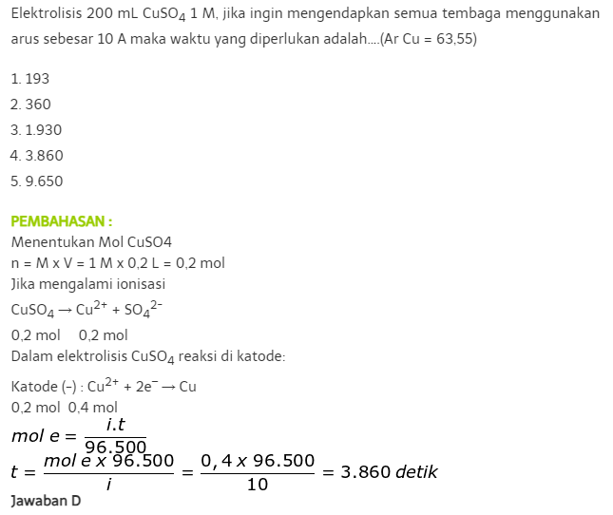
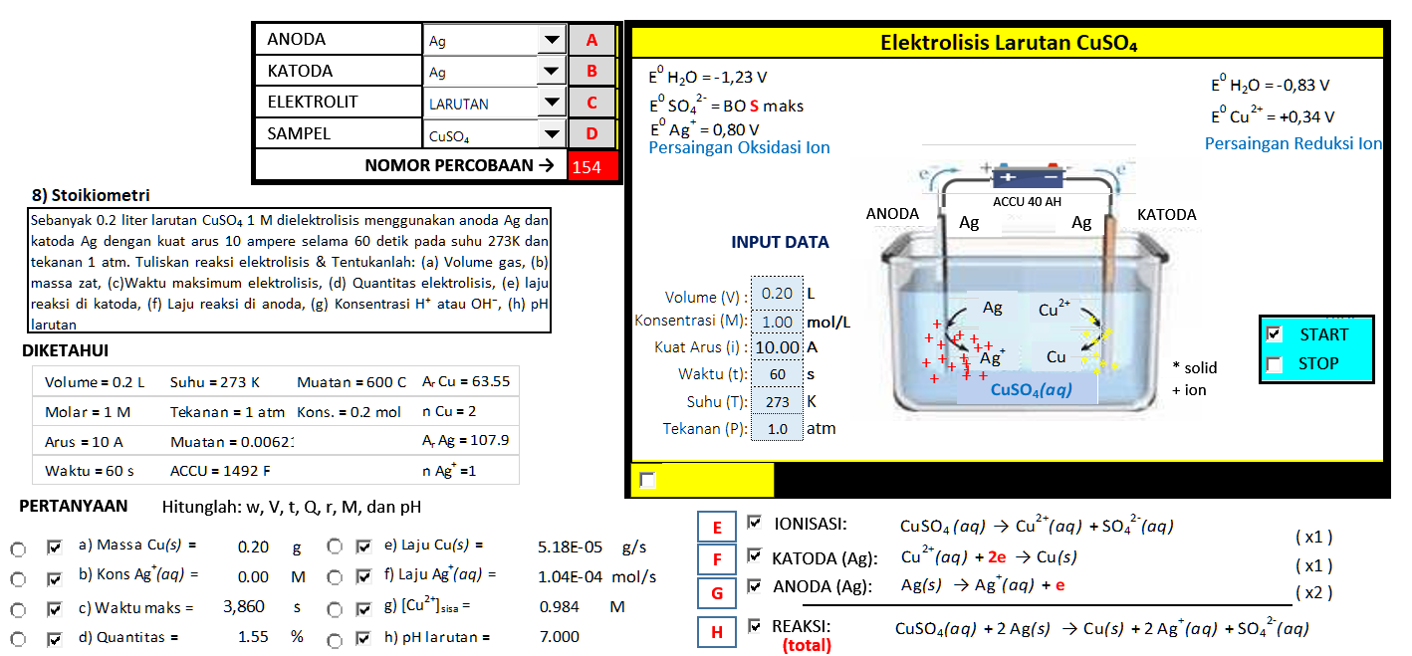

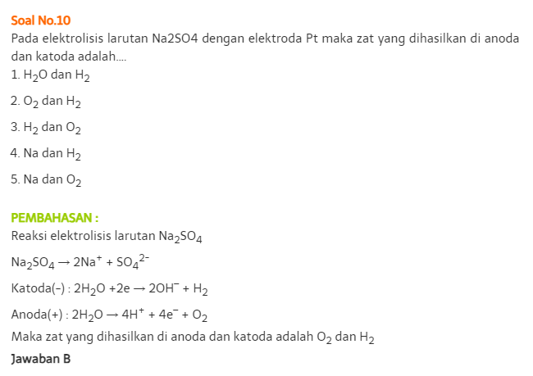
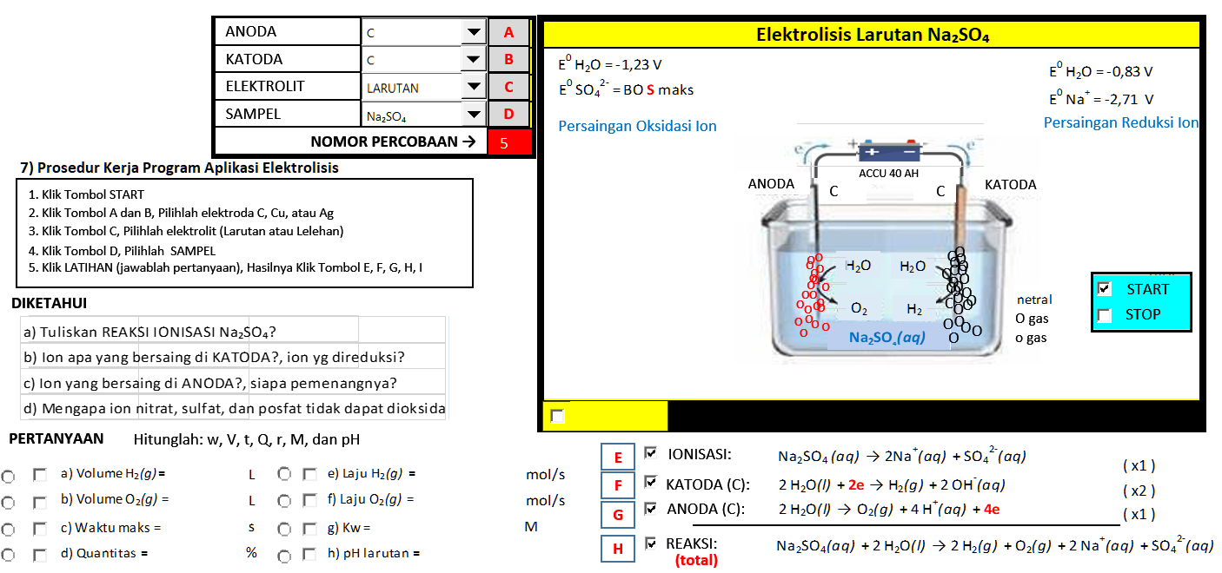

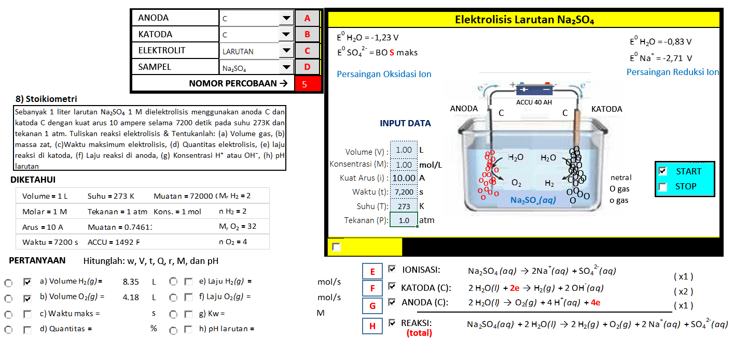
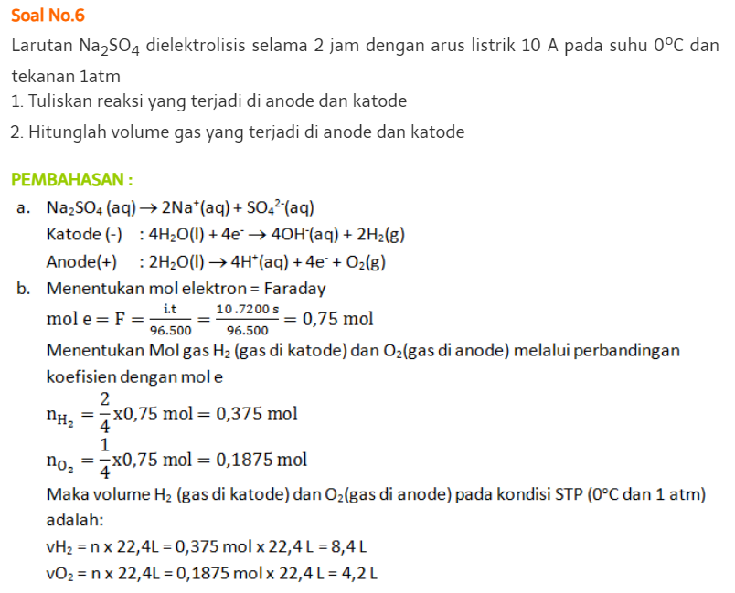

HCl
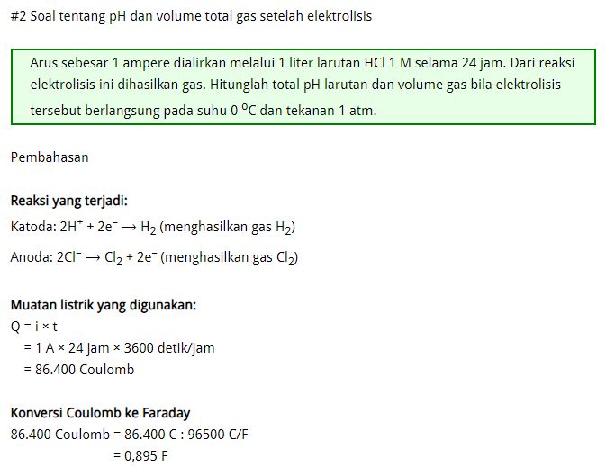

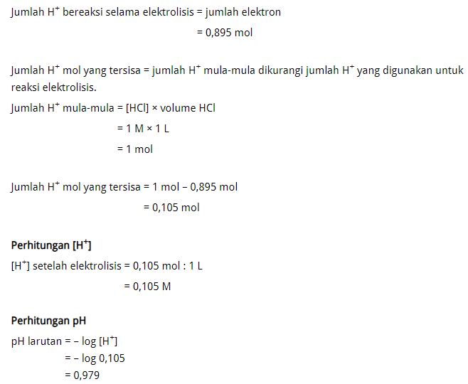

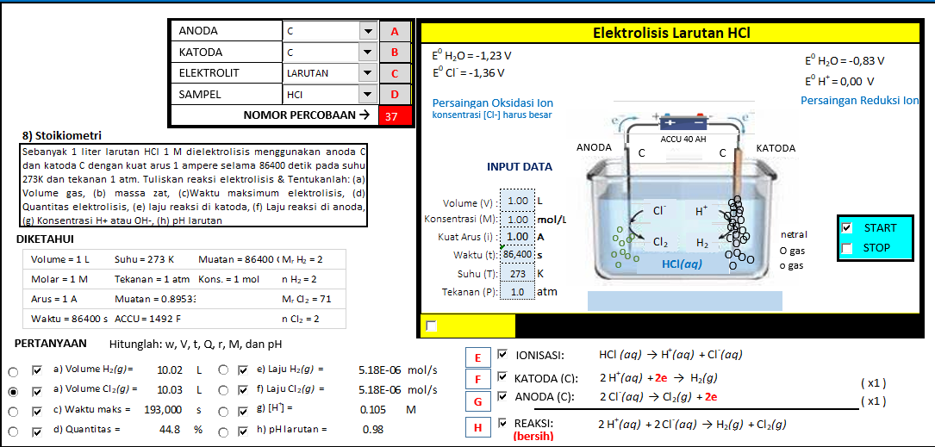

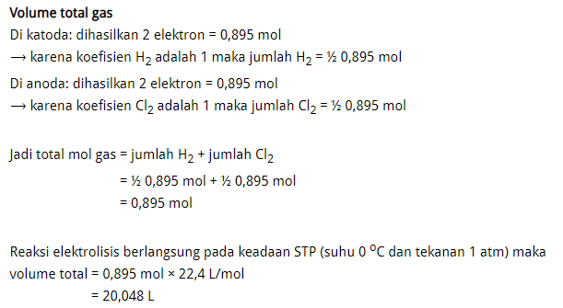

ZnSO4
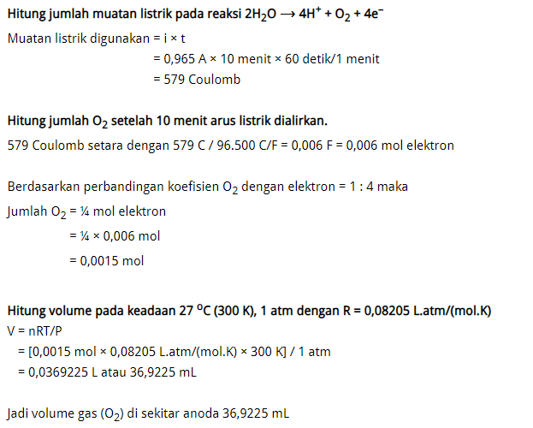

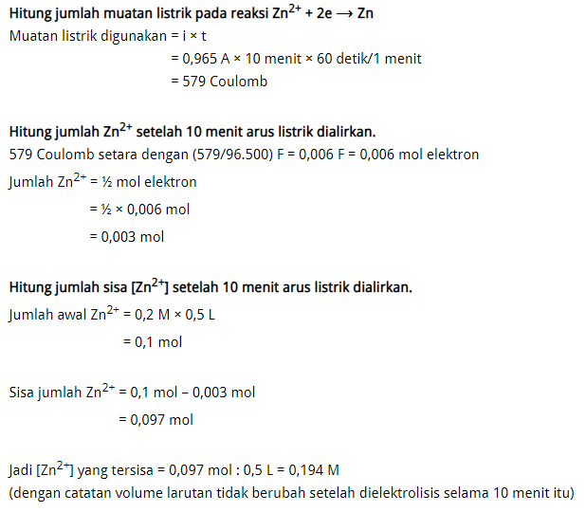

0.0336

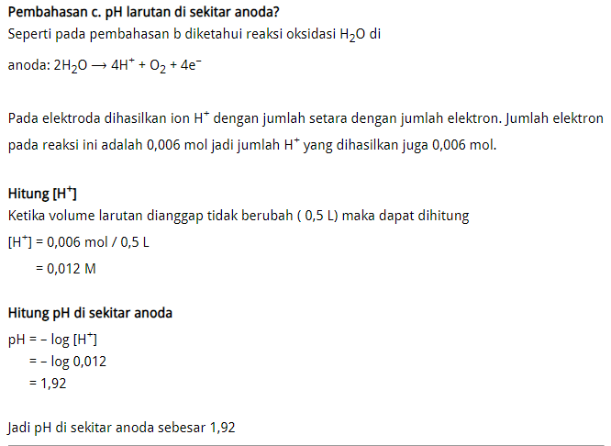

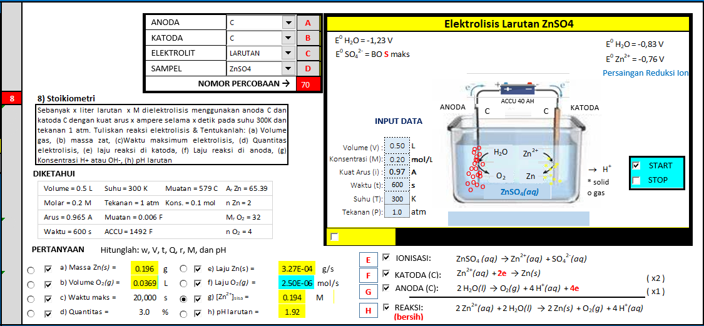
 | 0.012

CuSO4
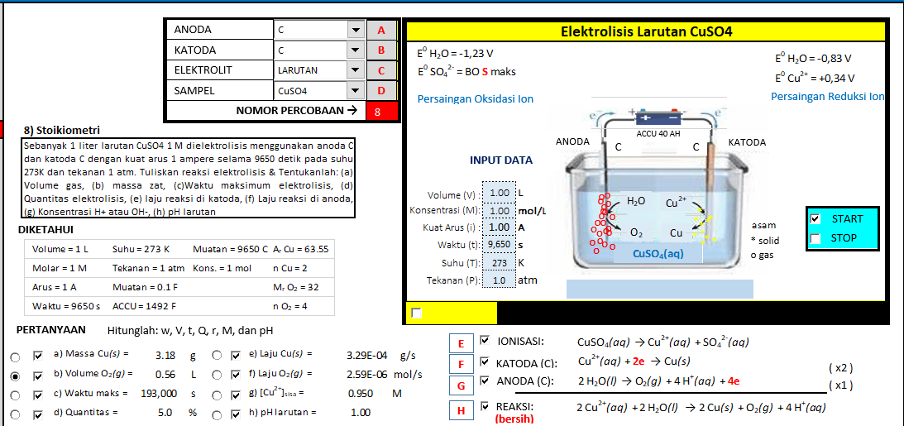
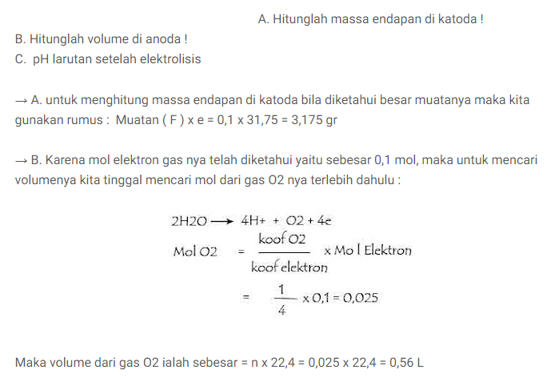
 | CuSO4
 | AgNO3
 | FePO4
 | Co(NO3)2
 | NiSO4
 | ZnSO4
 | Sn(NO3)2

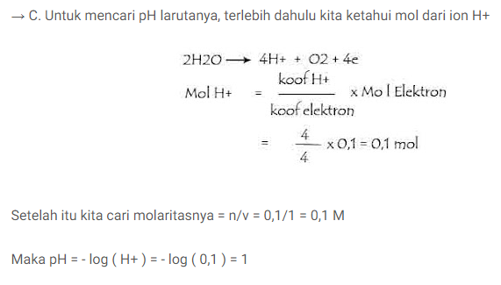

OK

KCl
